CASO DE USO
 | FORMATO DE CASOS DE PRUEBAS
 | CO07
 | CASO DE USO | Listar proveedores
 | PRUEBA | Validar la lista de proveedores
 | DESCRIPCIÓN | Verificar si el sistema permite listar los proveedores
 | CONDICIONES DE EJECUCIÓN | El unico que puede listar los proveedores es el administrador
 | MÓDULO | Proveedores

# | ENTRADA | RESULTADO ESPERADO | EVALUACIÓN DE LA PRUEBA | OBSERVACIONES
1 | Ingresar a el boton llamado Proveedores | Lista de materia proveedores registrados en la base de datos | Aprobado | 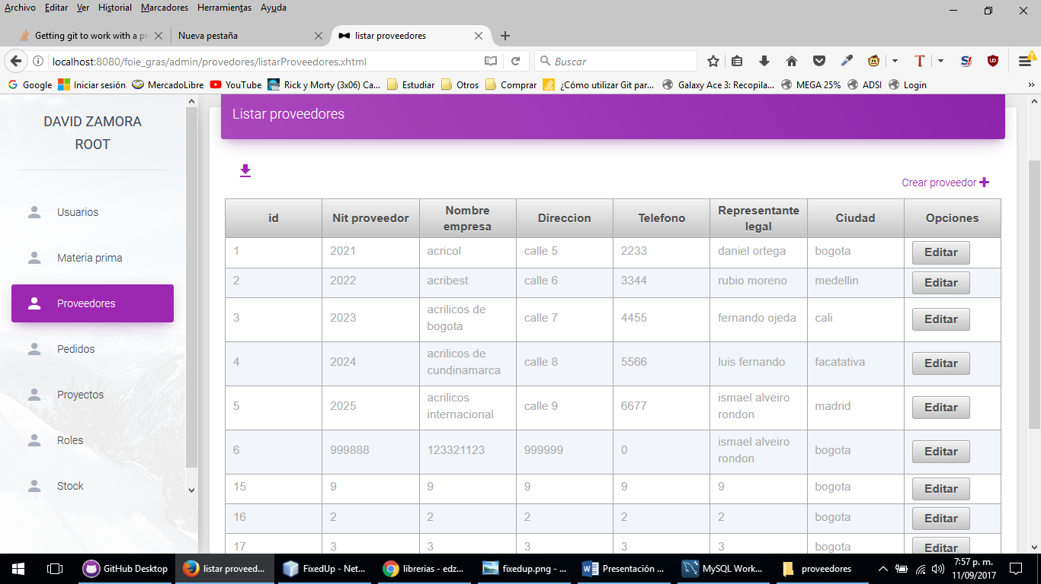
2 | Ingresar a el boton llamado Proveedores | Lo sentimos los proveedores no pudieron ser listados

